快速入门
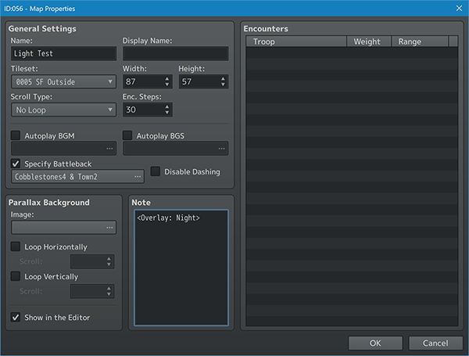
步骤1：创建一个带有黑暗覆盖的地图。
 | 1.创建新地图（如果你知道自己在做什么，可以使用旧地图）。
 | 2.在编辑器中右键单击地图的名称，然后转到地图的属性。
 | 3.将<Overlay:Night>注释标签添加到地图的注释框中。
 | 4.有关可以选择的设置类型的更多信息，请查看帮助文件。
 | 注意*请记住，每当您输入此地图时，黑暗覆盖将切换到“Night”。 如果您不希望发生这种情况，并希望动态地改变它，请使用插件命令来更改它们： OVERLAY: Change to Preset Color OVERLAY: Change to Custom Color

步骤2：使用点光源创建事件。
 | 1.在地图上创建新事件。
 | 2.向事件添加【注释（Comment）】事件 （也可以使用notebox注释狂欢，但它很小，Comment可视性更佳）
 | 3.在comment或notebox中，添加以下标记。 <Radial Light Color: Light Yellow> <Radial Light Radius: 100> <Radial Light Intensity: 25%> <Radial Light Opacity: 50%> | 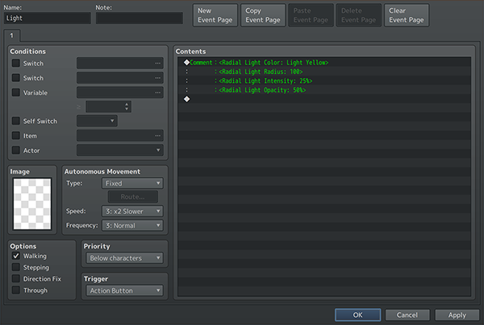
 | 4.您可以忽略其中的任何一个，但这四个标记被选为用于调整点光源行为的主要注释标记。
 | 5.有关可以应用于点光源的设置类型的详细信息，请查看帮助文件。
 | 6.让我们看看游戏中的样子！
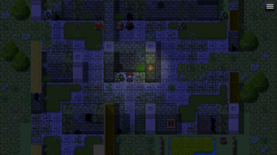
 | 7.保存游戏项目。
 | 8.让我们测试一下！

步骤3：游戏测试！测试点光源
 | 1.可以注意到，屏幕比正常情况下更暗，"Night"颜色作为黑暗覆盖。
 | 2.找到你做的事件，它应该在发光。
 | 3.默认情况下，假设没有其他插件参数被更改，玩家也应该发出微弱的光，并打开锥形灯。
 | 4.一切正常吗？太棒了，这次让我们用锥形灯光创建一个事件。

步骤4：使用锥形灯光创建事件。
 | 1.在地图上创建另一个新事件。
 | 2.向事件添加【注释（Comment）】事件 （也可以使用notebox注释狂欢，但它很小，Comment可视性更佳）
 | 3.在comment或notebox中，添加以下标记。 <Conical Light Color: Light Yellow> <Conical Light Radius: 300> <Conical Light Source Radius: 40> <Conical Light Intensity: 25%> <Conical Light Opacity: 80%> | 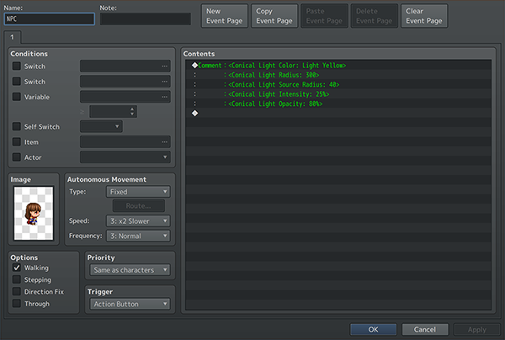
 | 4.你可以忽略上面的任何一项，但在将锥形光应用于事件时，这些都是常见的疑点。
 | 5."Source Radius(光源半径)"注释是指锥形光从其延伸出的光源点。
 | 6.有关可以应用于锥形光的设置类型的详细信息，请查看帮助文件。
 | 7.让我们看看游戏中的样子！
 | 8.保存游戏项目。
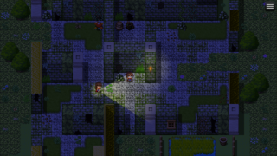
 | 9.让我们测试一下！

步骤5：游戏测试！测试锥形光
 | 1.寻找您创建的新事件。它应该是一个圆锥形的灯光，类似于你的玩家。
 | 2.锥形光将面向用户所面对的任何方向。
 | 3.默认情况下，源点应该来自用户的手。
 | 4.这可以通过notetags注释标签、插件参数或插件命令进行更改。
 | 5.查看帮助文件以了解更多信息。
 | 6.虽然灯光看起来有点无聊，让我们给他们一些典型的灯光行为。
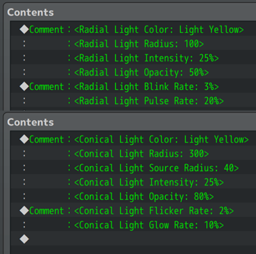
步骤6：应用行为
 | 1.打开你的第一个拥有点光源的事件。并添加以下备注： <Radial Light Blink Rate: 3%> <Radial Light Pulse Rate: 20%>
 | 2.这将导致与此事件相关的点光源在等待时发生轻微变化。 这模仿了某些灯泡的工作方式，尽管你可以使用其他模式。
 | 3.在帮助文件中查找可以使用的更多行为备注。
 | 4.让我们修改锥形光事件并添加这些备注： <Conical Light Flicker Rate: 2%> <Conical Light Glow Rate: 10%>
 | 5.这将导致与此事件相关的锥形光在等待时也会发生轻微变化。 和其他模式一样，这也模仿了闪光灯的工作方式，尽管你可以使用其他模式。
 | 6.查看帮助文件，了解与这些灯光一起使用的更多行为类型。
 | 7.让我们看看游戏中的样子！
 | 8.保存游戏项目。
 | 9.让我们测试一下！

步骤7：游戏测试！测试灯光行为
 | 1.找出你改变的两个事件。
 | 2.你会注意到灯光不会保持静止状态。一个将来回脉动，而另一个将使其不透明度向下和向后振荡。
 | 3.即使屏幕上没有发生任何事情，照明行为也会使气氛变得不那么沉闷。
 | 4.这些行为扩展到闪烁、闪烁、闪光、闪光、辉光、脉冲，甚至自定义模式。
 | 5.有关详细信息，请查看帮助文件。

